AntwoordenbladV3 DO2schip
Antwoordblad MT1463 Deelopdracht 2 |  |  | versie V03 (2024-2025)
 | Lever bij deelopdracht 10 tevens de bijbehorende Rhino en grasshopperfile in van jullie beste ontwerp.
 | Verander de opzet van dit antwoordenblad niet. Dit antwoordenblad wordt automatisch ingelezen.

 | Project Groepsnummer | PG | 98
 | Naam van het Rhino bestand | [.3dm] | MT1466_HullGenerator_V3.21_Deelopdracht2_2024.3dm
 | Naam van het Grasshopper bestand | [.gh] | MT1466_HullGenerator_V3.21_Deelopdracht2_2024.gh
 | Deelopdracht 3 is ons versie nummer/naam: |  | Voorbeeldschip2024
Scheepsweerstand
 | Cstern uit Holtrop en Mennen | [-] | -10
 | Entrance angle location | [% Bwl] | 30
 | Totale weerstand bij 14 knoop | [kN] | 470.550
Stabiliteit
 | Geef hieronder de gevonden GM waarde voor de aanvangsstabiliteit, gecorrigeerd voor eventuele vrije vloeistof oppervlakken. Te grote afwijkingen worden niet goegekeurd en zullen leiden tot een onvoldoende. Pas in te vullen vanaf deelopdracht 3.
 | beschrijving | eenheid | antwoord
 | G'M | [m] | 2.59
Huiddikte
 | Voor de eerste deelopdrachten is de huiddikte opgegeven, voor deelopdracht 8-10 vul je hier de berekende huiddikte in.
 | dikte huid en dek | [mm] | 12
Controle
 | De volgende waarden worden gevraagd ter controle.
 | Lengte | [m] | 150
 | Breedte | [m] | 24
 | Holte | [m] | 15
 | Diepgang | [m] | 8
 | trim | [graden] | 0
 | Hellingshoek | [graden] | 0
 | Aantal waterballasttanks | [-] | 3
 | is één of meer WB tanks gevuld? | [Ja/Nee] | Ja
 | is één of meer WB tanks gedeeltelijk gevuld? | [Ja/Nee] | Ja
 | gebruikt soortlijk gewicht staal | [kg/m³] | 7850
 | gebruikt soortelijk gewicht zeewater | [kg/m³] | 1025
Deplacement en opdrijvend vermogen
 | Geef hieronder de som van alle neerwaarste krachten samen met het berekende zwaartepunt daarvan.
 | beschrijving | eenheid | antwoord
 | Deplacement | [N] | 240358347.3
 | LCG (x) | [m] | 70.8839
 | TCG (y) | [m] | 0
 | VCG (z) | [m] | 4.2096

 | Geef hieronder de som van alle opwaarste krachten samen met het berekende zwaartepunt daarvan.
 | beschrijving | eenheid | antwoord
 | Buoyancy of Opdrijvende kracht | [N] | -240358422.51
 | LCB (x) | [m] | 70.8839
 | TCB (y) | [m] | 0
 | VCB (z) | [m] | 4.2096

 | Geef hieronder de afwijking in evenwicht die jullie ontwerp volgens jullie heeft. Te grote afwijkingen worden niet goegekeurd en zullen leiden tot een onvoldoende.
 | Afwijking van vertikaal krachtevenwicht | [N] | 75.211
 | Afwijking van longitudinaal momentevenwicht | [Nm] | 2803.707
 | Afwijking van transversaal momentevenwicht | [Nm] | -418.847
Deklading
 | Vul hieronder de gegevens van de deklading in.
 | beschrijving | eenheid | antwoord
 | Aantal transition pieces | [-] | 4
 | Gewicht per transition piece | [N] | 5395500
 | lcg van de trancition pieces | [m] | 32.000
 | tcg van de trancition pieces | [m] | -2.00
 | vcg van de trancition pieces | [m] | 25.00
 | Geef bij deelopsdracht 8, 9 en 10 de individuele loctaties van alle transition pieces op via de tabel vanaf rij 105.
 | Teken ter controlle in het Rhino bestand ook de transition pieces in (als bijvoorbeeld dichte cilinders)
Kraangegevens
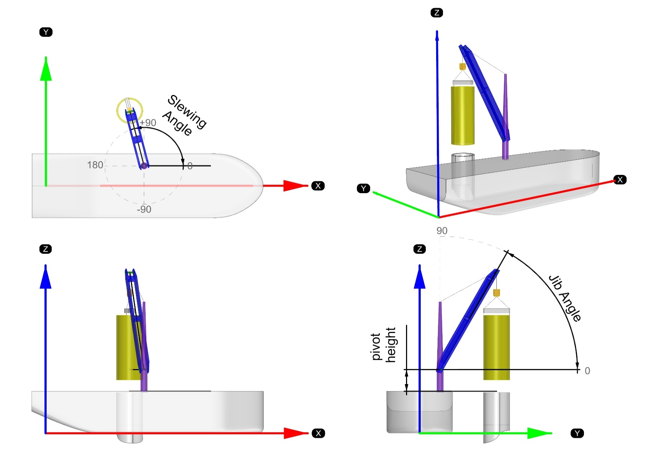
 | Vul hieronder de gegevens van beladingsconditie in. Teken ter controlle in het Rhino bestand ook de kraan met een transition pieces als kraanlast. De kraan kan je tekenen met twee lijnen, de transition piece als een cilinder.
 | beschrijving | eenheid | antwoord
 | SWLmax van de kraan | [N] | 5739893.617
 | Aantal transition pieces in de kraan | [-] | 1
 | Gewicht per transition piece | [N] | 5395500

 | Lengte kraanfundatie | [m] | 4
 | Draaihoogte kraan (pivot height) | [m] | 1
 | kraanboom lengte (jib length) | [m] | 32.50
 | Zwenkhoek (slewing angle) | [graden] | 90
 | Giekhoek (jib angle) | [graden] | 60.00

 | lcg van de kraanlast | [m] | 10.00
 | tcg van de kraanlast | [m] | 24.25
 | vcg van de kraanlast | [m] | 44.146

 | lcg kraanhuis | [m] | 10.00
 | tcg kraanhuis | [m] | 8.00
 | vcg kraanhuis | [m] | 16.00

 | lcg kraanboom | [m] | 10.00
 | tcg kraanboom | [m] | 16.13
 | vcg kraanboom | [m] | 30.073

 | lcg van het hijsgerei | [m] | 10.00
 | tcg van het hijsgerei | [m] | 24.25
 | vcg van het hijsgerei | [m] | 44.146
Globale sterkte gegevens
 | De onderstaande gegevens zijn alleen vanaf deelopdracht 8.
 | Maximaal moment | [Nm] | 134286519.37
 | Locatie Maximaal moment in lengte vanaf de achterloodlijn | [m] | 31.5
 | Maximale afschuiving | [N/m2] | 26684165.179
 | Locatie Maximale afschuiving in lengte vanaf de achterloodlijn | [m] | 31.094
 | Maximale doorbuiging | [m] | 0.02095
 | Locatie Maximale doorbuiging in lengte vanaf de achterloodlijn | [m] | 69.37
 | Opmerkingen
 | Hieronder is ruimte om opmerkingen te plaatsen
 | Het doel van dit voorbeeldschip is dat jullie je code kunnen controleren. Dit voorbeeld schip heeft expres een aantal zaken die van de hoofdopdracht die niet zijn toegestaan. Jullie moeten wel aan deze eisen voldoen. - Een van de transition pieces staat buiten de breedte van het schip. - De huiddikte is aangenomen op 12 mm in plaats van te zijn geoptimaliseerd. Jullie moeten de optinmalisatie van de huiddikte wel uitvoeren. - De transition pieces aan dek zijn niet gecontroleerd met betrekking tot het kraanbereik.

Deklading vervolg (alleen noodzakelijk voor deelopdracht 8, 9 en 10)
 | Geef hier de locatie van de lading aan per onderdeel. Voeg indien nodig extra rijen toe. |  |  | controle aantal: | 4 | TRUE
 | Beschrijving | lcg [m] | tcg [m] | vcg [m]
 | transition piece 1 | 32 | -12 | 25
 | transition piece 2 | 32 | -4 | 25
 | transition piece 3 | 28 | 4 | 25
 | transition piece 4 | 36 | 4 | 25
 | transition piece 5
 | transition piece 6
 | transition piece 7
 | transition piece 8
 | transition piece 9
 | transition piece 10
 | transition piece 11
 | transition piece 12
 | transition piece 13
 | transition piece 14
 | transition piece 15
 | transition piece 16
 | transition piece 17
 | transition piece 18
 | transition piece 19
 | transition piece 20

einde van het antwoordenblad

